Расходы
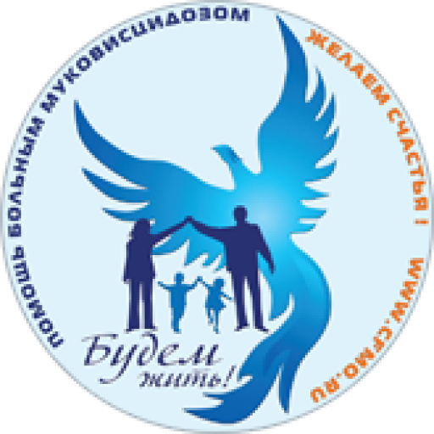 | Отчет о полученных пожертвованиях и произведенных затратах за 1-й квартал 2022 г.
Поступления за 1-й квартал 2022 г. |  | 553295₽

Расходы по расчётному счёту за 1-й квартал 2022 г. |  | 771772₽

Расходы на уставную деятельность
Дата платежа | Cумма, руб | Назначение платежа
Энтеральное питание
2022-02-09 | 323223.26₽ | оплата по сч. 360570969 от 09.02.2022 за питание, В том числе НДС 20 % - 53870.54 рублей.
2022-03-26 | 300646.08₽ | оплата по сч. 370270538, 370270539, 370270308, 370270309 от 25.03.22 г. за питание Нутрикомп Дринк Плюс 1680 шт., В том числе НДС 20 % - 50107.68 рублей.
Средства реабилитации
2022-01-11 | 26940.00₽ | Покупка средств реабилитации
2022-01-14 | 2348.00₽ | Покупка средств реабилитации
2022-03-28 | 26940.00₽ | Покупка средств реабилитации
Административно-хозяйственные расходы
янв-мар | 66286.69₽ | Оплата труда на управление и развитие
янв-мар | 24639.25₽ | Налоги с оплаты труда на управление и развитие
янв-мар | 749.05₽ | Комиссии банка
Прочие расходы
янв-мар | 0.00₽ | Налог на прибыль по деятельности, приносящей доход

